Hoja1
Velocidad inicial | Ángulo inicial | Gravedad | Tiempo | Masa | Coeficiente razonamiento | Velocidad del viento | Ángulo viento respecto x
30 | 40 | 9.8 | 5 | 50 | 0.05 | 15 | 30

Modelo ideal

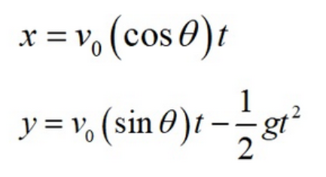
 |  |  |  | x= | -100.04070925
 |  |  |  | y= | -10.733025928

 |  |  |  | Tiempo de vuelo
 |  |  |  | Alcance max

Modelo resistencia al aire

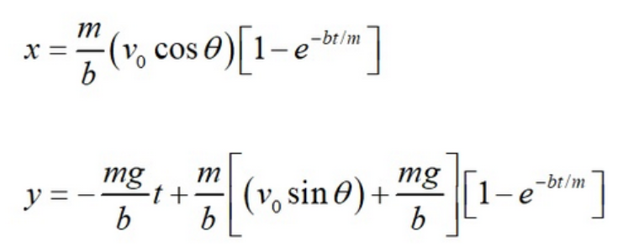
 |  |  |  |  |  | x=
 |  |  |  |  |  | y=

Modelo con velocidad del viento

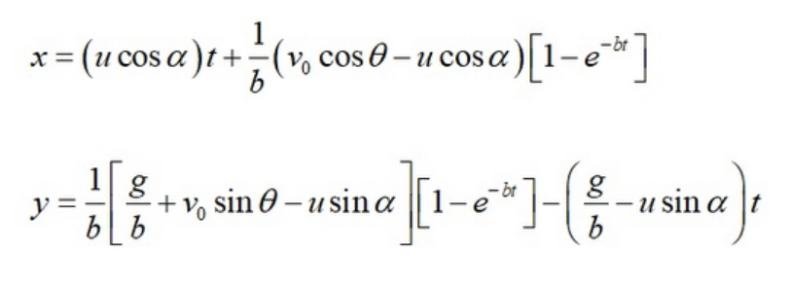
 |  |  |  |  |  | x=
 |  |  |  |  |  | y=

